关系图
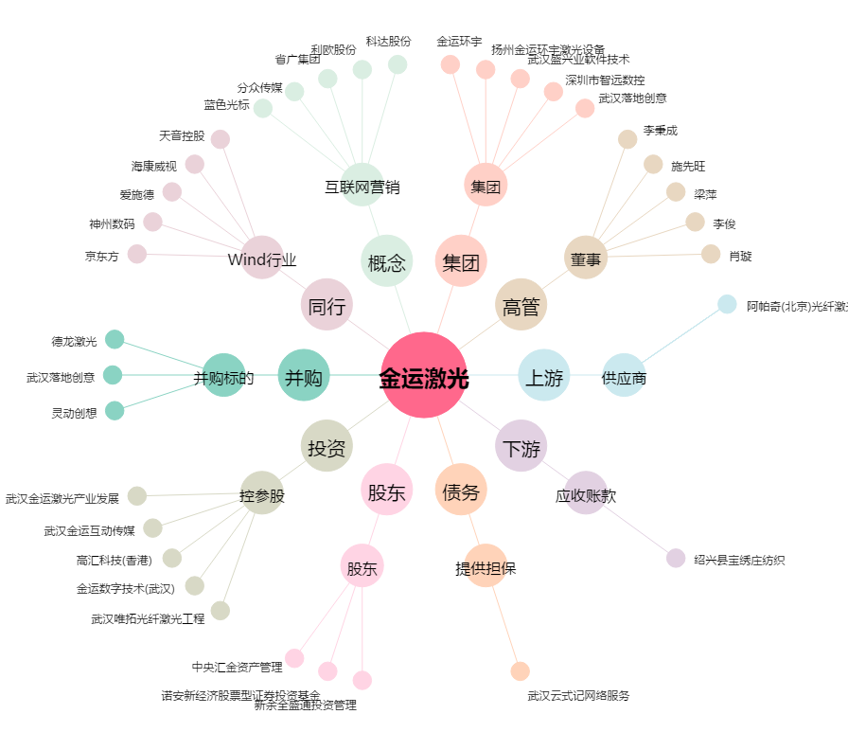
金运激光[300220.SZ] - 关系概览图

